상품제안서
헬프맨 3in1 스마트폰 거치대 충전케이블 | 상품코드: F25166

 |  |  |  |  |  |  | 02-412-0044 | www.easy1.co.kr
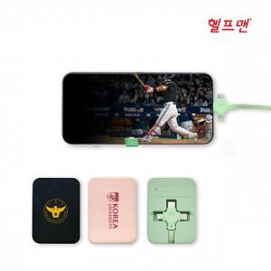

【상세/제작정보】

【인쇄/포장옵션】 | 풀칼라 / 포장지포장

【공급단가】 | 수량 | 100~ | 300~ | 500~ | 1,000~ | 3,000~
*VAT별도 | 단가 | 3,050원 | 3,000원 | 2,930원 | 2,820원 | 2,700원

【상품 URL】 | https://dev.easy1.co.kr:443/src/goods_detail.php?gdno=25166

